Sheet1
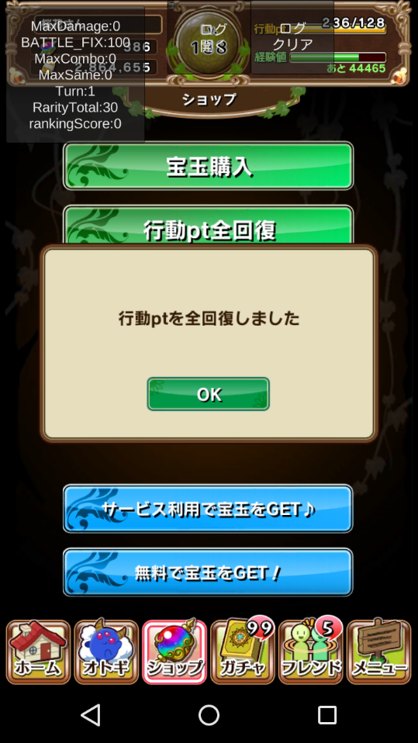
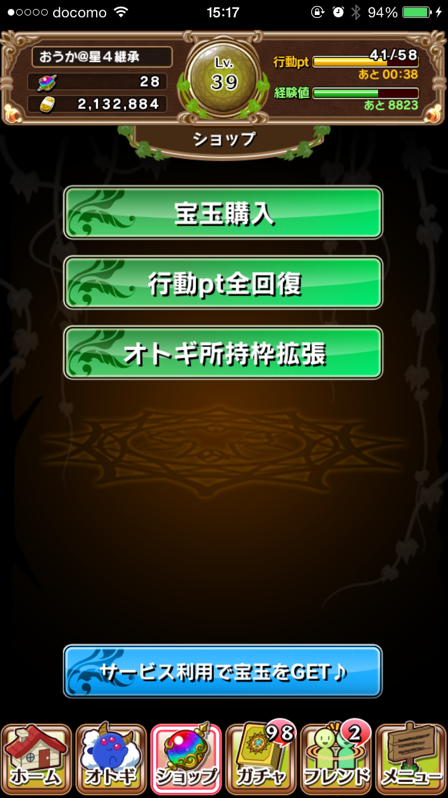
オトギメダル交換
ユーザーフリーマーケット
宝玉換金

ショップメインメニュー
ボタンは他のボタンと同じものを使用します
リストの順番は変更の可能性があります

宝玉換金ポップアップ
文言と金額は変更する可能性があります
個数選択部分で画面遷移
「+」「-」で細かい設定が可能
他の同じ機能を使う部分と統一します
ポップアップ以外をグレーダウン
ポップアップ表示です
↓の画像と同じように作成してください

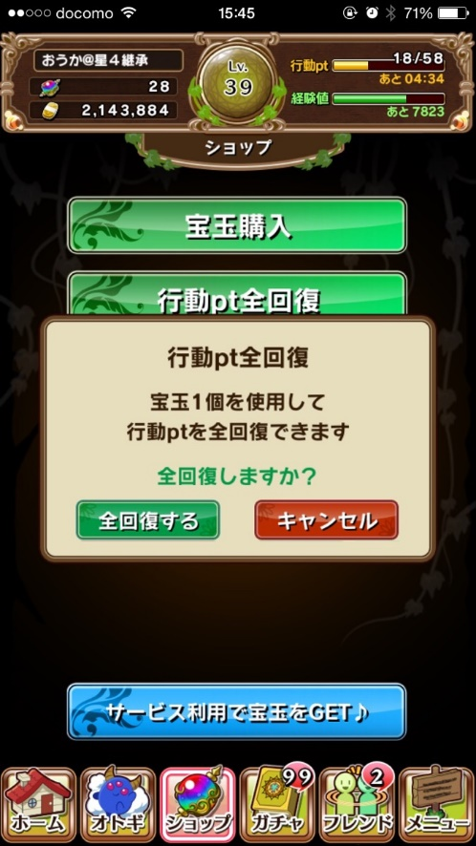

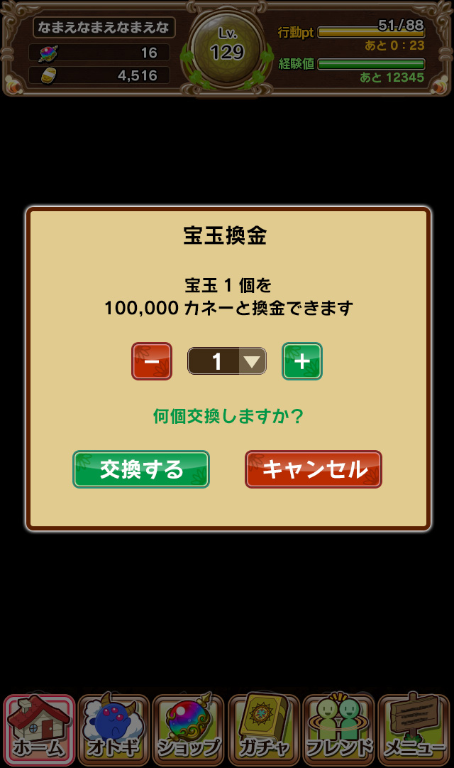

宝玉個数選択画面
スクロールで個数を選択します
「OK」ボタンで宝玉換金ポップアップに戻ります
他の同じ機能を使う部分と統一します
ポップアップ以外をグレーダウン
ポップアップ表示です
↓の画像と同じように作成してください

▼個数の数値一覧
1
2
3
4
5
6
7
8
9
10
15
20
25
30
35
40
45
50
75
100

個 100.000カネー
1
OK
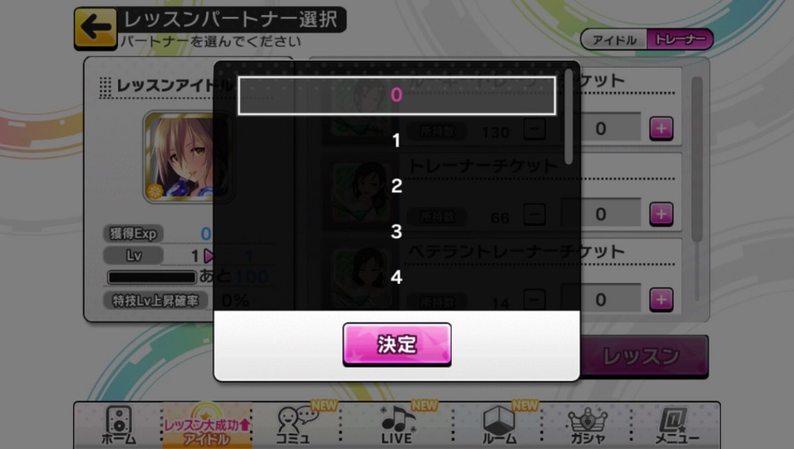

換金完了画面
文言と金額は変更する可能性があります
「OK」ボタンで一番上の画面に遷移
ポップアップ以外をグレーダウン
ポップアップ表示です
↓の画像と同じように作成してください
メダル交換所
ユーザーフリーマーケット
宝玉をカネーと交換
宝玉をカネーに
換金しました
OK

